シーケンス図_リハビリToDO追加画面を開く
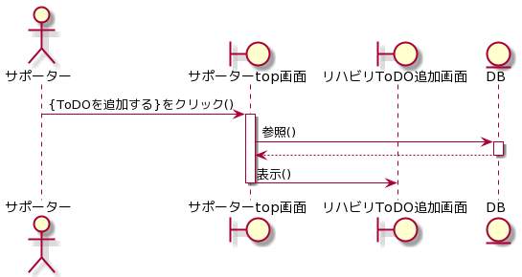
シーケンス図 | システム名称 | わくりは！ | 改訂日 | 2022-11-07
 |  |  | 改訂者 | 庄司

シーケンス図_リハビリテンプレートを追加する
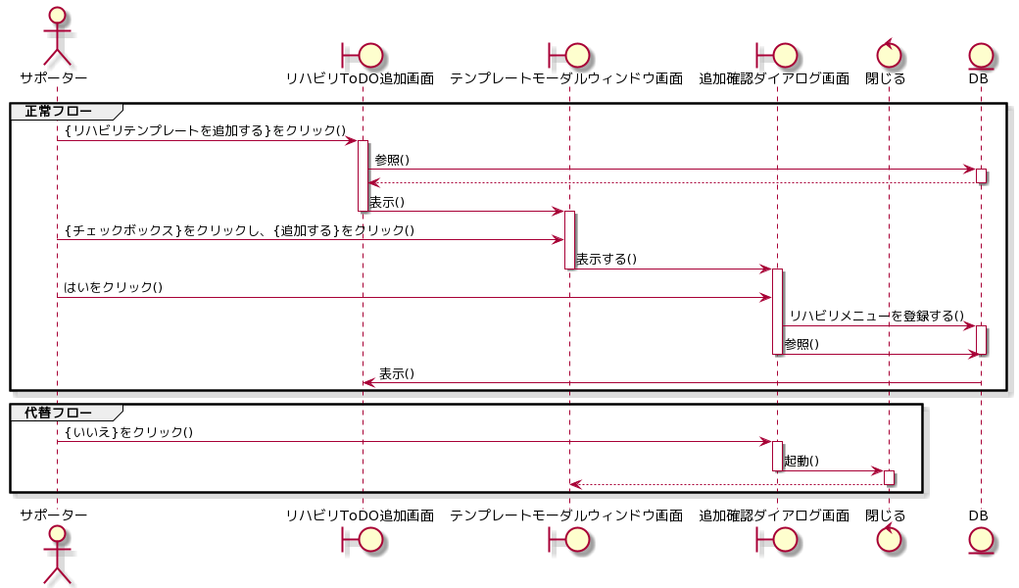
シーケンス図 | システム名称 | わくりは！ | 改訂日 | 2022-11-07
 |  |  | 改訂者 | 庄司

シーケンス図_患者のリハビリメニューを追加する
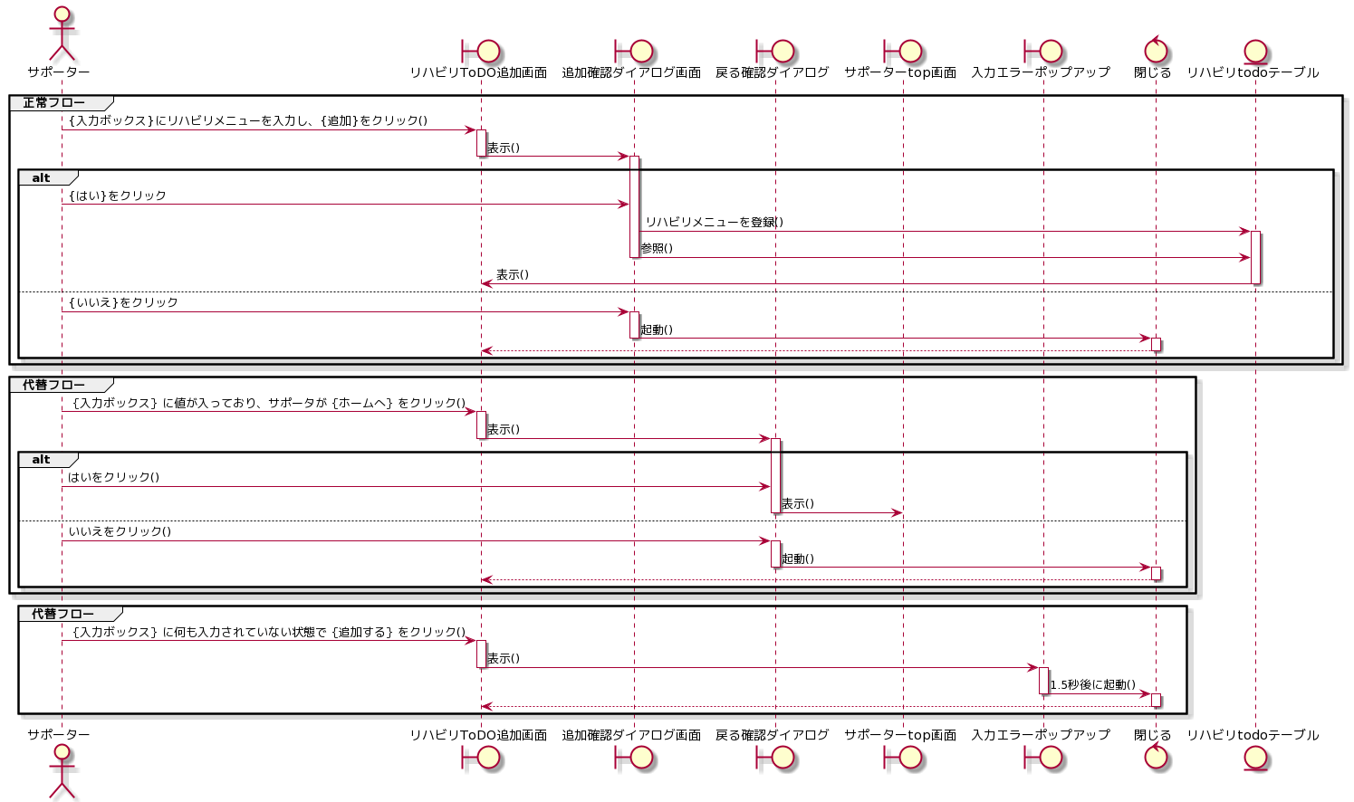
シーケンス図 | システム名称 | わくりは！ | 改訂日 | 2022-11-07
 |  |  | 改訂者 | 庄司

